栄養管理報告書入力時の注意点
栄養管理報告書入力時の注意点
緑色の回答欄は、文字または
数字を入力してください。

□(チェックボックス)は該当する選択肢の□をクリックして■にしてください。
黄色の回答欄は、回答必須です。
黄色の回答欄をクリックして、リストから
該当する選択肢を選択してください。

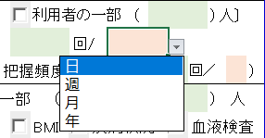

ピンクの回答欄は、クリックして、リストから
該当する選択肢を選択してください。

